民生委員相談 印刷
 | 87. 民生委員（児童委員）相談・支援件数（人口１万人当たり）

 | 時点 2016(H28)年度（毎年） |  |  |  |  |  |  | 平 均 値 |  |  |  | 393
 | 単位 件，件 |  |  |  |  |  |  | 標準偏差 |  |  |  | 495
 | 市町村名 | 指標 | 順位 |  | 相談･支援件数 |  | 市町村名 | 指標 | 順位 |  | 相談･支援件数

 | 千葉県 | 317 |  | － |  | 197,517 | 八街市 | 304 |  | 27 |  | 2,139
 | 千葉市 | 400 |  | 16 |  | 38,946 | 印西市 | 226 |  | 40 |  | 2,101
 | 銚子市 | 371 |  | 18 |  | 2,362 | 白井市 | 271 |  | 34 |  | 1,677
 | 市川市 | 175 |  | 47 |  | 8,452 | 富里市 | 353 |  | 21 |  | 1,753
 | 船橋市 | 366 |  | 20 |  | 22,841 | 南房総市 | 489 |  | 8 |  | 1,889
 | 館山市 | 625 |  | 5 |  | 2,942 | 匝瑳市 | 166 |  | 48 |  | 614
 | 木更津市 | 337 |  | 22 |  | 4,522 | 香取市 | 469 |  | 9 |  | 3,611
 | 松戸市 | 281 |  | 32 |  | 13,634 | 山武市 | 367 |  | 19 |  | 1,901
 | 野田市 | 217 |  | 41 |  | 3,323 | いすみ市 | 455 |  | 10 |  | 1,741
 | 茂原市 | 325 |  | 23 |  | 2,907 | 大網白里市 | 257 |  | 36 |  | 1,264
 | 成田市 | 400 |  | 16 |  | 5,248 | 酒々井町 | 279 |  | 33 |  | 583
 | 佐倉市 | 293 |  | 30 |  | 5,065 | 栄町 | 413 |  | 14 |  | 874
 | 東金市 | 289 |  | 31 |  | 1,734 | 神崎町 | 311 |  | 24 |  | 189
 | 旭市 | 123 |  | 52 |  | 812 | 多古町 | 249 |  | 37 |  | 364
 | 習志野市 | 181 |  | 45 |  | 3,071 | 東庄町 | 176 |  | 46 |  | 247
 | 柏市 | 269 |  | 35 |  | 11,166 | 九十九里町 | 148 |  | 51 |  | 242
 | 勝浦市 | 436 |  | 11 |  | 820 | 芝山町 | 214 |  | 42 |  | 158
 | 市原市 | 305 |  | 26 |  | 8,361 | 横芝光町 | 414 |  | 13 |  | 976
 | 流山市 | 712 |  | 4 |  | 12,625 | 一宮町 | 401 |  | 15 |  | 471
 | 八千代市 | 235 |  | 38 |  | 4,539 | 睦沢町 | 296 |  | 29 |  | 212
 | 我孫子市 | 227 |  | 39 |  | 2,983 | 長生村 | 303 |  | 28 |  | 434
 | 鴨川市 | 738 |  | 3 |  | 2,483 | 白子町 | 200 |  | 43 |  | 221
 | 鎌ケ谷市 | 105 |  | 53 |  | 1,139 | 長柄町 | 575 |  | 6 |  | 419
 | 君津市 | 423 |  | 12 |  | 3,617 | 長南町 | 539 |  | 7 |  | 439
 | 富津市 | 307 |  | 25 |  | 1,389 | 大多喜町 | 153 |  | 50 |  | 148
 | 浦安市 | 92 |  | 54 |  | 1,529 | 御宿町 | 817 |  | 2 |  | 595
 | 四街道市 | 193 |  | 44 |  | 1,726 | 鋸南町 | 3,815 |  | 1 |  | 3,032
 | 袖ケ浦市 | 162 |  | 49 |  | 987

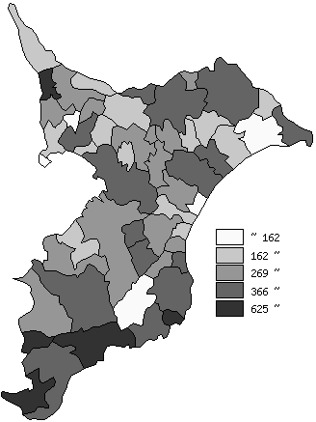
 | 千葉県の推移
 | 相談･支援件数（右軸） | 指標
平成24年度 | 229595 | 371
平成25年度 | 214074 | 346
平成26年度 | 209321 | 338
平成27年度 | 211105 | 341
平成28年度 | 197517 | 317

《備 考》 ・資料出所 健康福祉指導課 ・算出方法 相談・支援件数÷常住人口（H28.4.1）

